Antennes2
Puissance de réception à 4m en fonciton de l'antenne de réception
Antenne | RX Power 1 | RX Power 2 | RX Power 3 | RX Power 4 | RX Power 5 | RX Power Moy | Connecteur | Commentaire
3 |  |  |  |  |  |  | male | utilisée sur le device pour les mesures
1 | -55 | -50 | -51 | -52 | -52 | -52 | femelle | pour la base
6 | -52 | -55 | -57 | -61 | -59 | -56.8 | male
12 | -57 | -57 | -57 | -57 | -57 | -57 | femelle
5 | -53 | -61 | -60 | -58 | -58 | -58 | male
13 | -60 | -61 | -61 | -60 | -59 | -60.2 | male
14 | -58 | -63 | -64 | -61 | -55 | -60.2 | femelle
9 | -61 | -60 | -64 | -64 | -63 | -62.4 | male
10 | -64 | -61 | -68 | -61 | -60 | -62.8 | femelle
4 | -70 | -63 | -62 | -62 | -61 | -63.6 | femelle
7 | -62 | -63 | -63 | -62 | -70 | -64 | male
11 | -66 | -68 | -68 | -68 | -66 | -67.2 | male
2 | -79 | -79 | -79 | -79 | -78 | -78.8 | male
8 | -87 | -89 | -89 | -93 | -87 | -89 | male

Antenne | RX Power 1 | RX Power 2 | RX Power 3 | RX Power 4 | RX Power 5 | RX Power Moy | Connecteur | Commentaire
1 | -45 | -44 | -41 | -41 | -42 | -42.6 | femelle | avec adaptateur
3 | -47 | -46 | -47 | -47 | -46 | -46.6 | male | pour le device
6 | -48 | -49 | -49 | -47 | -48 | -48.2 | male
1 |  |  |  |  |  |  | femelle | utilisée sur la base pour les mesures

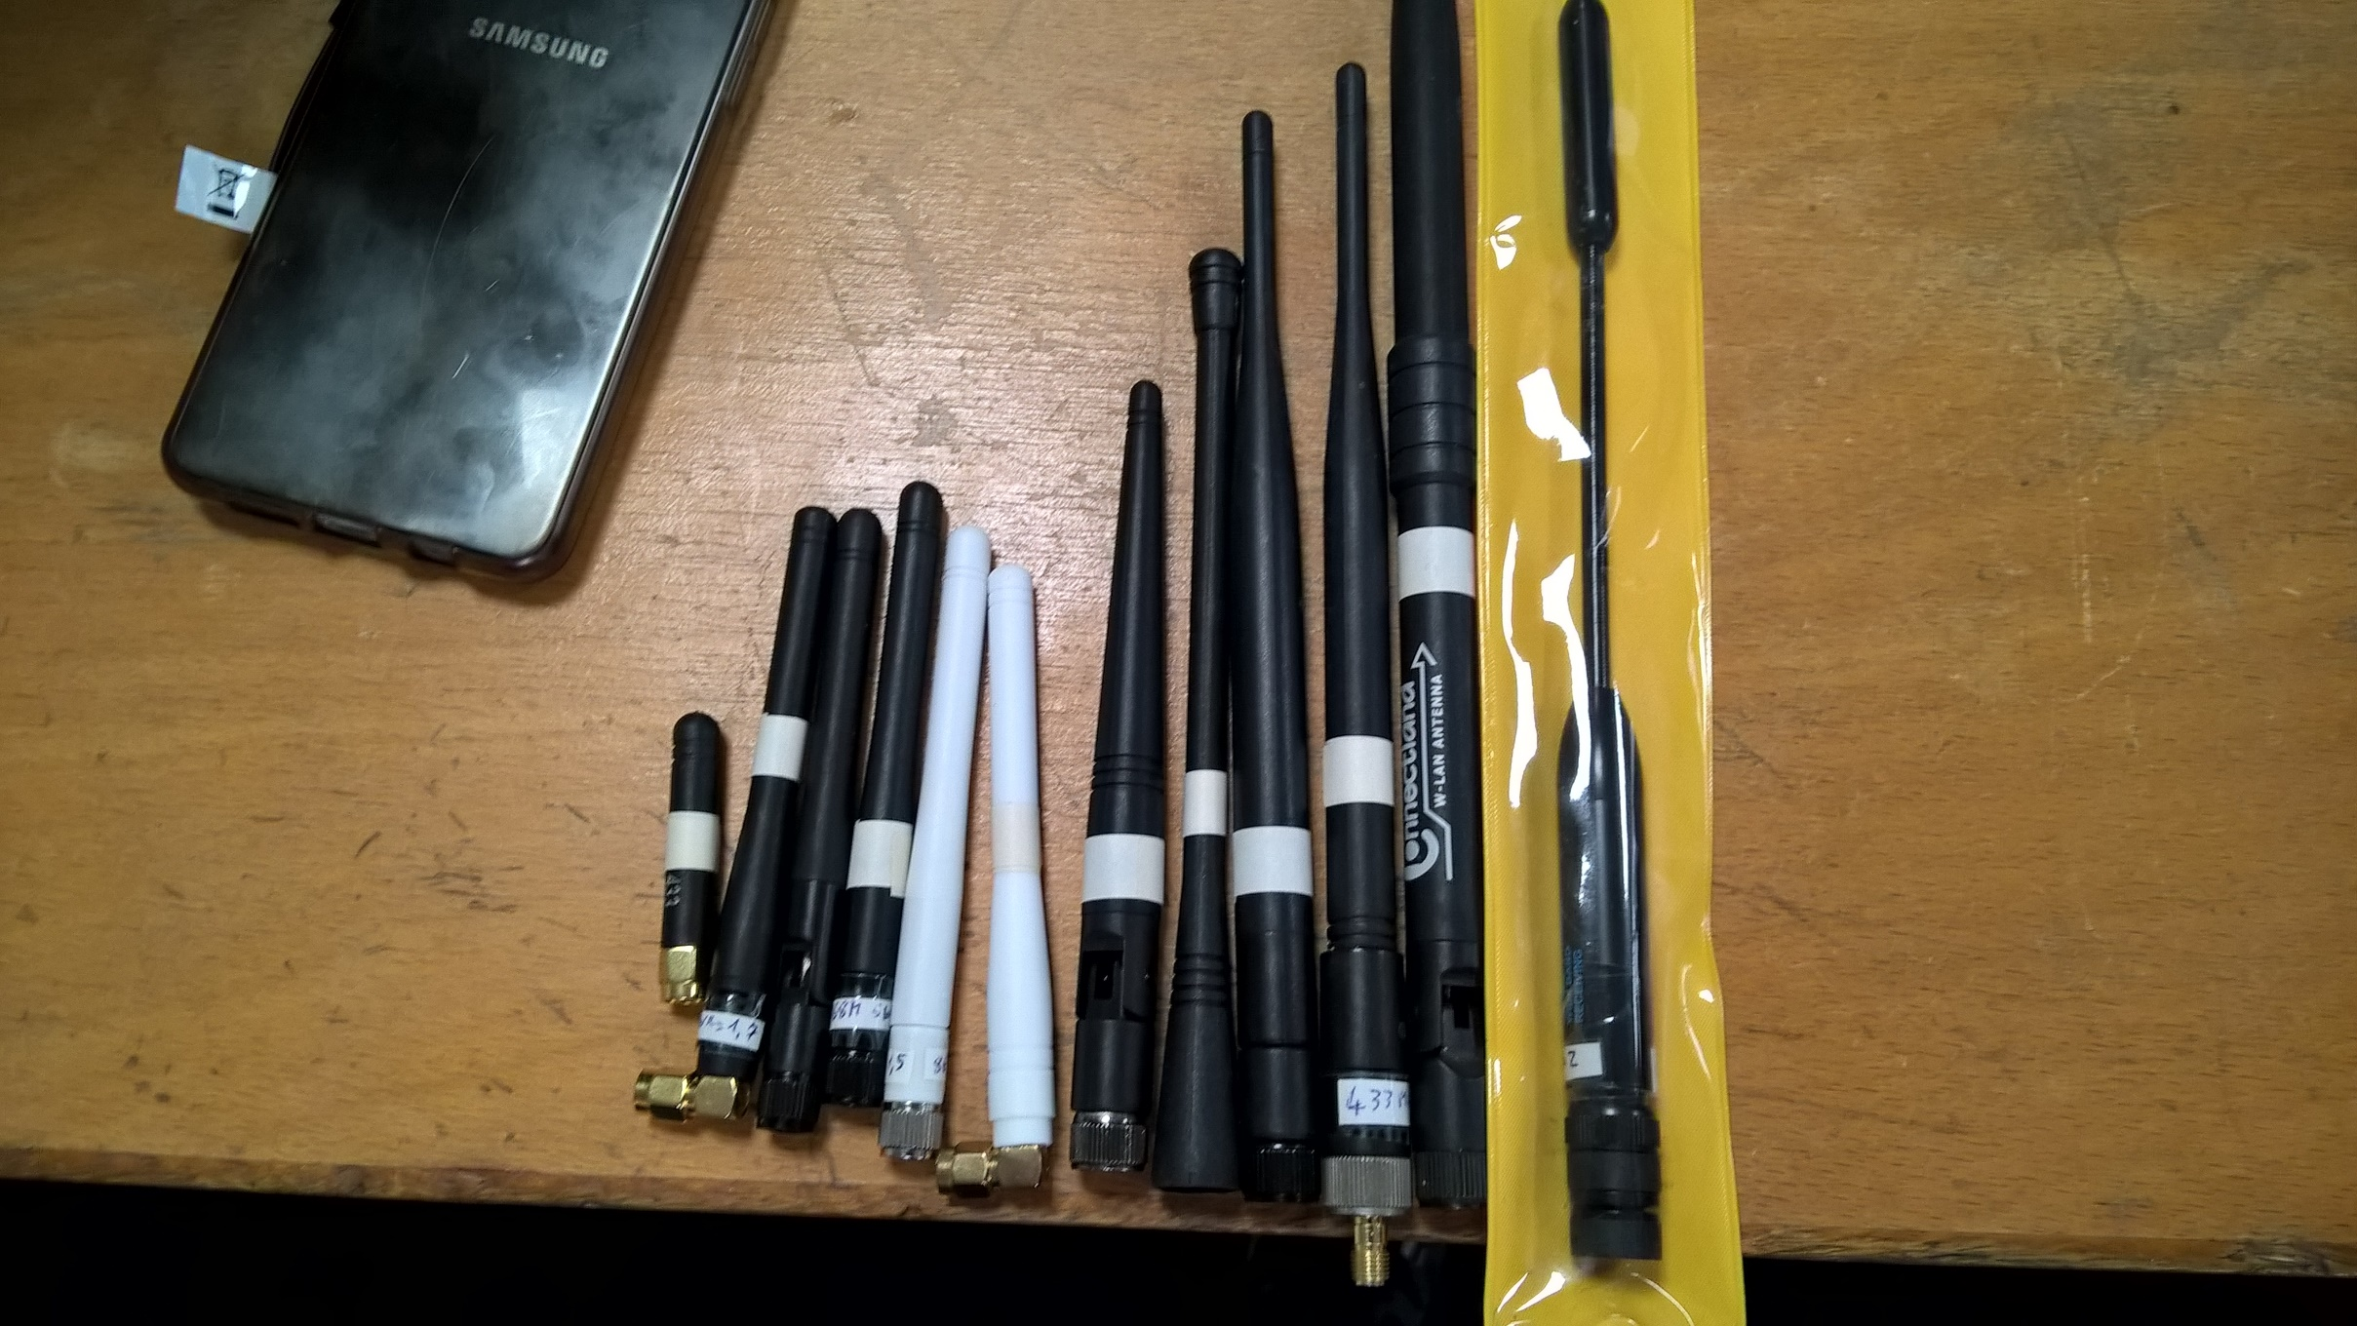
Puissance de réception à 4m en fonciton de l'antenne d'émission

 |  | 1 - défaut | 2 3 4 5 6 7 8 9 10 11 12 13 |  |  |  |  | 14 - star_wars

